HU-INV-E01
 |  |  | Versión | Elaborado por | Aprobado por | Fecha Impresión
 |  |  | 1.0 | DIGERD

HISTORIA DE USUARIO
HIS DIS WEB
CÓDIGO | NOMBRE HISTORIA |  |  |  |  | MODULO
HU-INV-E01 | Pantalla de Registro de Inventarios |  |  |  |  | Inventarios
PRIORIDAD |  | PROCESO |  |  | FECHA CREACIÓN
ALTA |  | GESTOR DE DATOS MAESTROS
PROTOTIPO
COMO usuario QUIERO modificar la pantalla de Registro de Inventarios PARA poder tener una data más consistente.
DISEÑO DEL PROTOTIPO
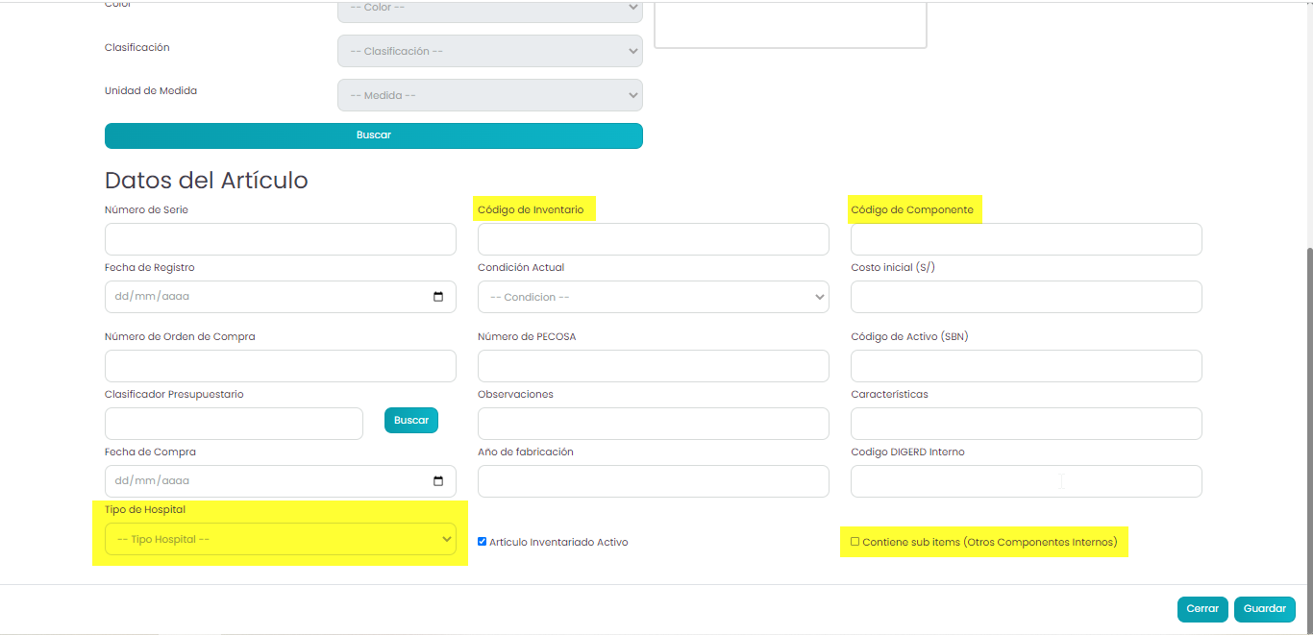

CRITERIOS DE ACEPTACIÓN
WORKFLOW
El usuario al ingresar a la pantalla podrá visualizar las modificaciones a los labels de Código de Inventario y Código de Componente, así como tambien se agregó una lista desplegable llamada Tipo de Hospital, cuya información proviene de la tabla inventarios_tipo_hospital.
ESTRUCTURA DE DATOS

SEGURIDAD

COMPONENTES

CODIFICACIÓN

OTRAS OBSERVACIONES
PRUEBAS DE ACEPTACIÓN
CÓDIGO | CASO DE PRUEBA | DESCRIPCIÓN | PASOS | DATOS DE PRUEBA | RESULTADO ESPERADO
PA-Hux
PB-Hux

HU-INV-E02
 |  |  | Versión | Elaborado por | Aprobado por | Fecha Impresión
 |  |  | 1.0 | DIGERD

HISTORIA DE USUARIO
HIS DIS WEB
CÓDIGO | NOMBRE HISTORIA |  |  |  |  | MODULO
HU-INV-E02 | Pantalla de Registro de Componentes |  |  |  |  | Inventarios
PRIORIDAD |  | PROCESO |  |  | FECHA CREACIÓN
ALTA |  | GESTOR DE DATOS MAESTROS
PROTOTIPO
COMO usuario QUIERO agregar componentes PARA poder ordenar correctamente los elementos de inventario.
DISEÑO DEL PROTOTIPO
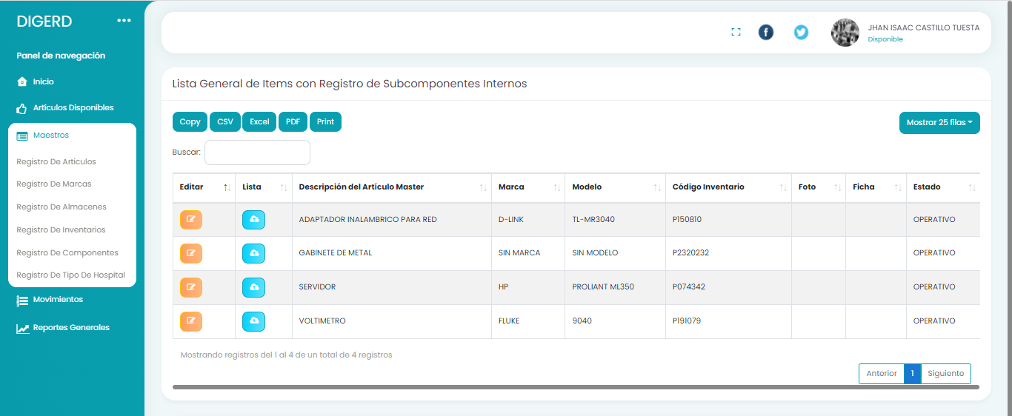 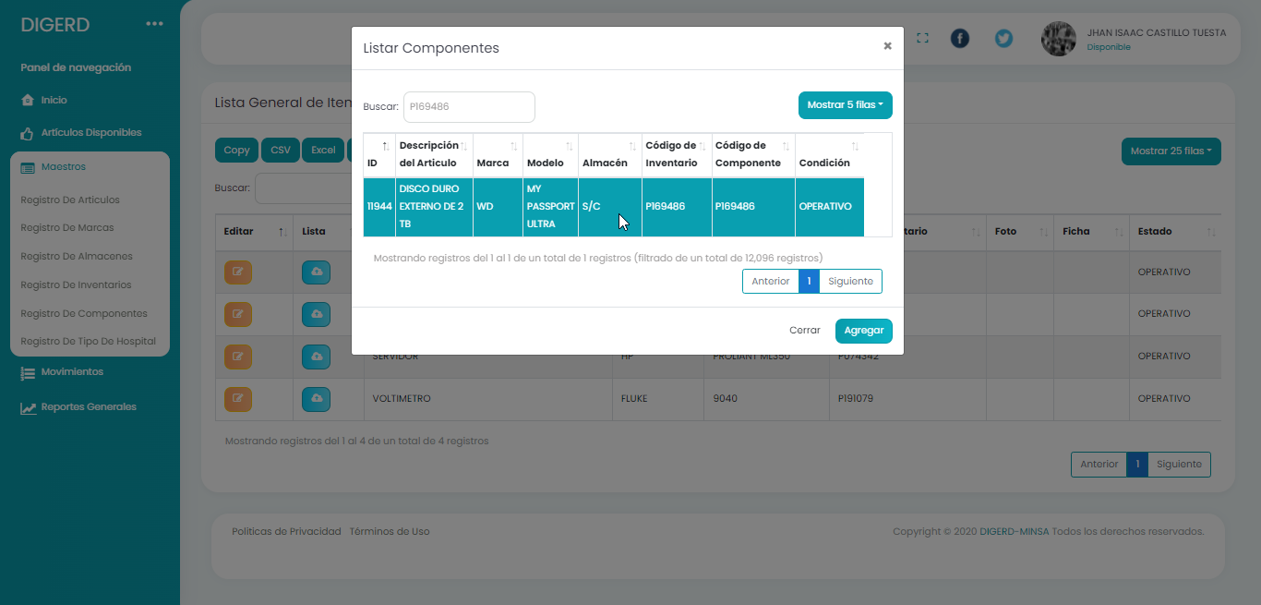

CRITERIOS DE ACEPTACIÓN
WORKFLOW
El usuario ingresa a la pantalla de Registro de Componentes, selecciona el botón editar de la uno de los registros de la Grilla, luego se despliega una pantalla para poder seleccionar articulos y agregarlos.
ESTRUCTURA DE DATOS

SEGURIDAD

COMPONENTES

CODIFICACIÓN

OTRAS OBSERVACIONES
PRUEBAS DE ACEPTACIÓN
CÓDIGO | CASO DE PRUEBA | DESCRIPCIÓN | PASOS | DATOS DE PRUEBA | RESULTADO ESPERADO
PA-Hux
PB-Hux

HU-INV-E03
 |  |  | Versión | Elaborado por | Aprobado por | Fecha Impresión
 |  |  | 1.0 | DIGERD

HISTORIA DE USUARIO
HIS DIS WEB
CÓDIGO | NOMBRE HISTORIA |  |  |  |  | MODULO
HU-INV-E03 | Pantalla de Registro de Tipo de Hospital |  |  |  |  | Inventarios
PRIORIDAD |  | PROCESO |  |  | FECHA CREACIÓN
ALTA |  | GESTOR DE DATOS MAESTROS
PROTOTIPO
COMO usuario QUIERO agregar tipos de hospitales PARA poder catalogar correctamente los bienes inventariados
DISEÑO DEL PROTOTIPO
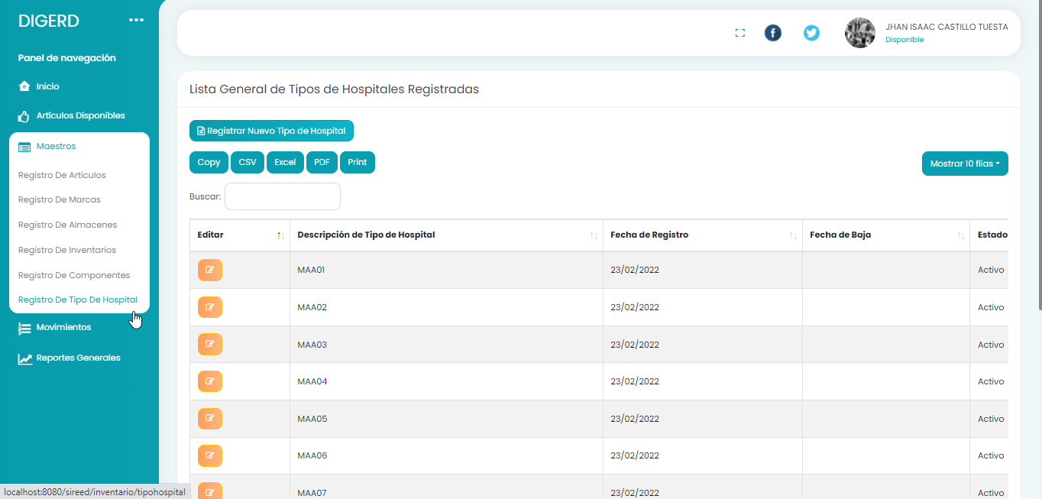 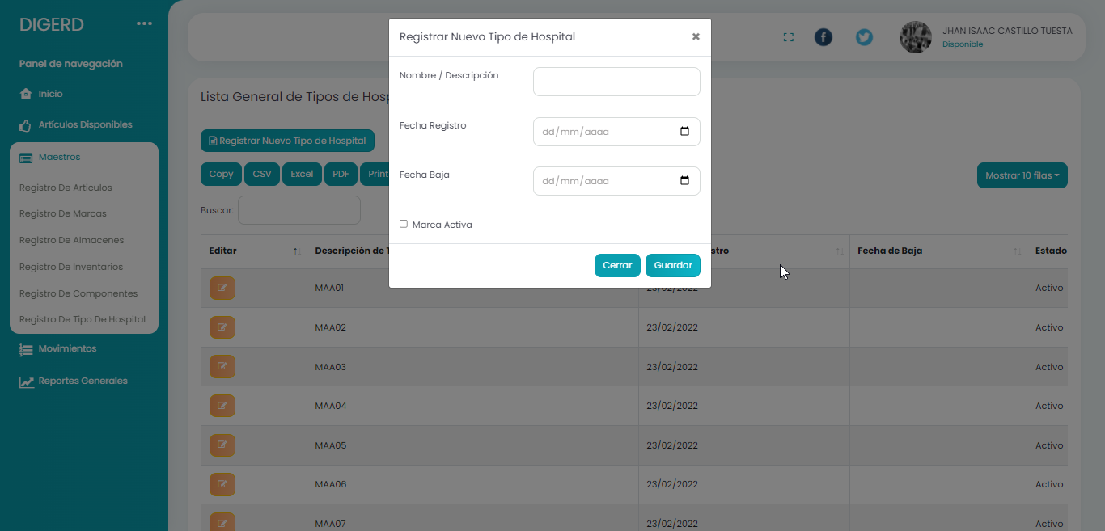

CRITERIOS DE ACEPTACIÓN
WORKFLOW
El usuario ingresa a la pantalla de Registro de Tipo de Hospital, da click en el botón Registrar Nuevo Tipo de Hospital. En la pantalla desplegada se ingresan los datos y luego se guarda. Si se desea modificar la información, se da click en el botón editar del registro a modificar.
ESTRUCTURA DE DATOS

SEGURIDAD

COMPONENTES

CODIFICACIÓN

OTRAS OBSERVACIONES
PRUEBAS DE ACEPTACIÓN
CÓDIGO | CASO DE PRUEBA | DESCRIPCIÓN | PASOS | DATOS DE PRUEBA | RESULTADO ESPERADO
PA-Hux
PB-Hux

